Sheet1
単体テストとJunit

1.1. 単体テスト
システムの品質を保つためには、テストという工程が非常に重要です。テストの目的には、以下の通りです。
 |  | 仕事が完了したことを確認する
 |  | 不具合を発見する
 |  | システムをより優れたものに改良する
テストの一連の工程の中で、まずはじめに行われるのが単体テストです。 単体テストは、作成したコードが要件を満たしているか、確認するためのものです。

1.2. JUnitとは
 |  | JUnit は、Java におけるユニットテストのためのフレームワークです。

1.3.SpringBootでJUNITを行う
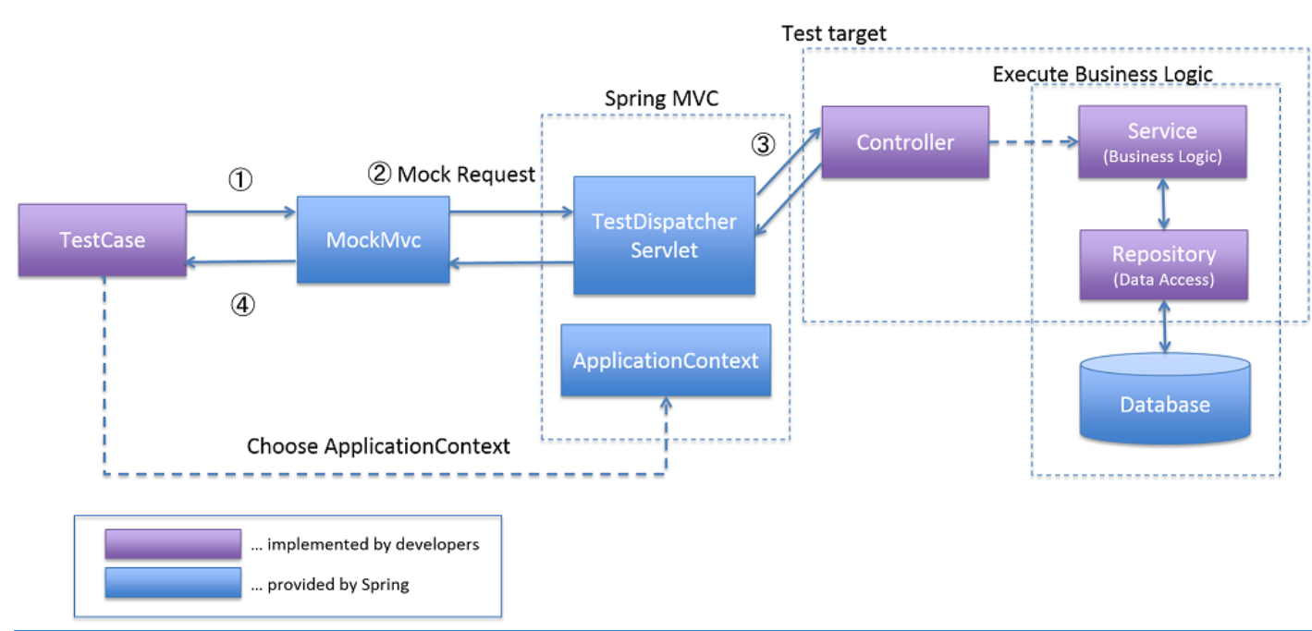

 |  |  |  |  |  |  |  | ①テストメソッドは、Spring Testが用意したorg.springframework.test.web.servlet.TestDispatcherServletにリクエストするデータをセットアップする。
 |  |  |  |  |  |  |  | ②MockMvcはTestDispatcherServletに疑似的なリクエストを行なう。
 |  |  |  |  |  |  |  | ③TestDispatcherServletは、リクエスト内容に一致するControllerのメソッドを呼び出す。
 |  |  |  |  |  |  |  | ④テストメソッドは、MockMvcから実行結果を受け取り、実行結果の妥当性を検証する。

テストTARGET |  |  |  | テストクラス
 |  |  |  | @ContextConfiguration(classes = EmsApplication.class) |  |  |  |  |  | ←Spring Boot にメイン構成クラスを使用して Spring アプリケーションコンテキストを開始するように指示します。
 |  |  |  | @RunWith(SpringRunner.class) |  |  |  |  | ←Junit上でもSpringのDI機能を動かす必要があるため追加
@Controller |  |  |  | @WebMvcTest(SalaryInfoController.class) |  |  |  |  | ←完全な Spring アプリケーションコンテキストが開始されますが、サーバーはありませんので、
 |  |  |  |  |  |  |  |  | WebMvcTest を使用して、テストを Web レイヤーのみに絞り込むことができます。1 つのみのインスタンス化を要求することもできます
public class SalaryInfoController { |  |  |  | public class SalaryInfoControllerTest {
 | @Autowired |  |  |  | @Autowired |  |  |  | ←テスト対象のクラスをDIコンテナに登録。
 | SalaryInfoService salaryInfoService; |  |  |  | private MockMvc mockMvc;

 |  |  |  |  | @InjectMocks |  |  |  | ←モックオブジェクトの注入
 |  |  |  |  | private SalaryInfoController itemController;

 |  |  |  |  | @MockBean |  |  |  | ←@MockBean を使用して Service のモックを作成および注入し、Mockito を使用してその期待値を設定します
 | /** |  |  |  | private SalaryInfoService salaryInfoService;
 | * 機能：給料明細

 | * |  |  |  | @BeforeEach |  |  |  | ←すべての@Testの前に行う
 | * @param yearMonthとsession |  |  |  | public void setUp() {
 | * @return result |  |  |  | MockitoAnnotations.initMocks(this); |  |  |  | ←アノテーションの有効化
 | * @exception JsonMappingException |  |  |  | mockMvc = MockMvcBuilders.standaloneSetup(itemController).build(); ← テスト対象のControllerを指定して、MockMvcを生成する
 | * @author ○○@ソフトテク |  |  |  | }
 | */
 | @PostMapping("/request-salarydetail") |  |  |  | @Test
 | public String salarylistSubmit(HttpServletResponse response, |  |  |  | public void test1() throws Exception {
 |  | @ModelAttribute("salarydata") SalaryInfoBean salaryInfo, |  |  |  | SalaryInfo salary = new SalaryInfo();
 |  | Model model, |  |  |  | salary.setEmployeeID("E001");
 |  | HttpSession session) |  |  |  | salary.setMonth("202202");
 | {
 |  | Map<String, String> sqlParam = new HashMap<>(); |  |  |  | Map<String, String> sqlParam = new HashMap<>();
 |  |  |  |  |  | sqlParam.put("yearMonth", "202202");
 |  | sqlParam.put("yearMonth", salaryInfo.getMonth()); |  |  |  | sqlParam.put("employeeName", "E001");
 |  | sqlParam.put("employeeName", salaryInfo.getMonth()); |  |  |  | sqlParam.put("employeeID", "E001");
 |  | sqlParam.put("employeeID", (String) session.getAttribute("userEmoplyeeID")); |  |  |  | Mockito.when(salaryInfoService.querySalaryInfo(Mockito.anyMap())).thenReturn(salary);
 |  | SalaryInfo salary = salaryInfoService.querySalaryInfo(sqlParam); |  |  |  |  | Mockitoとは、単体テストにおいてテスト対象の依存クラスをモック化する際に使われる モックライブラリの一つである。
 |  | if (salary == null) { |  |  |  |  | モックライブラリを利用することで、モックの生成を簡単に行なうことができるため、 単体テストの実装時にはよく利用されている。
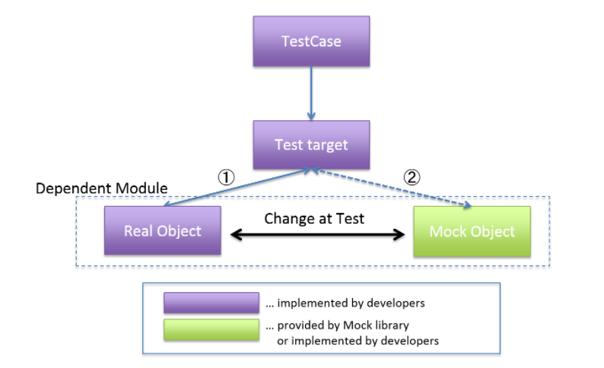
 |  |  | salary = new SalaryInfo();
 |  | }

 |  | //画面表示するため設定する
 |  | SalaryInfoBean salaryInfoBean = salaryInfoService.tranferData(salary);
 |  | model.addAttribute("salarydata", salaryInfoBean);

 |  | return "/ems/salarydetail";
 | }

}

 |  |  |  |  |  | SalaryInfoBean salaryInfoBean = new SalaryInfoBean();
 |  |  |  |  |  | salaryInfoBean.setMonth(DateUtil.chgYMToDate(salary.getMonth()));
 |  |  |  |  |  | Mockito.when(salaryInfoService.tranferData(Mockito.any(SalaryInfo.class))).thenReturn(salaryInfoBean);

 |  |  |  |  |  | mockMvc.perform(MockMvcRequestBuilders.post("/request-salarydetail").accept(MediaType.APPLICATION_JSON)) |  |  |  |  | ←performでリクエストを実行します
 |  |  |  |  |  | .andExpect(MockMvcResultMatchers.status().isOk()) |  |  |  |  | ←HTTPステータスコードを検証するメソッド
 |  |  |  |  |  | .andDo(MockMvcResultHandlers.print()) |  |  |  |  | ←コンソール上にリクエストやレスポンスなどの情報を出力する
 |  |  |  |  |  | .andExpect(MockMvcResultMatchers.view().name("/ems/salarydetail")) |  |  |  |  | ←Controllerが返却したView名を検証するメソッド
 |  |  |  |  |  | .andReturn();
 |  |  |  |  | }
 |  |  |  | }

